Лист1
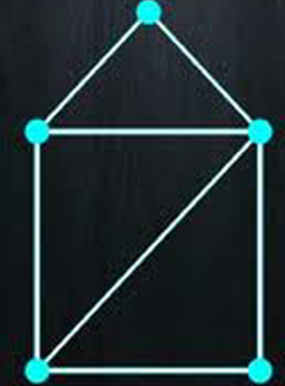
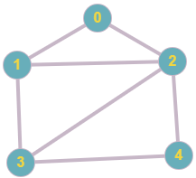
1) | http://graphonline.ru/
 |  | 0 1 2 3 4
 | 0 | 0, 1, 1, 0, 0,
 | 1 | 1, 0, 1, 1, 0,
 | 2 | 1, 1, 0, 1, 1,
 | 3 | 0, 1, 1, 0, 1,
 | 4 | 0, 0, 1, 1, 0,

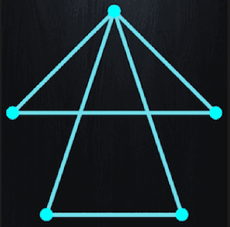
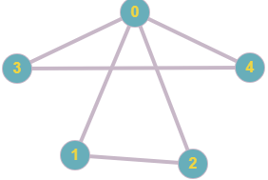
2) |  | 0 1 2 3 4
 | 0 | 0, 1, 1, 1, 1,
 | 1 | 1, 0, 1, 0, 0,
 | 2 | 1, 1, 0, 0, 0,
 | 3 | 1, 0, 0, 0, 1,
 | 4 | 1, 0, 0, 1, 0,

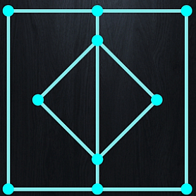
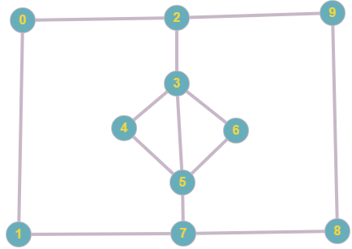
3) |  | 0 1 2 3 4 5 6 7 8 9
 | 0 | 0, 1, 1, 0, 0, 0, 0, 0, 0, 0,
 | 1 | 1, 0, 0, 0, 0, 0, 0, 1, 0, 0,
 | 2 | 1, 0, 0, 1, 0, 0, 0, 0, 0, 1,
 | 3 | 0, 0, 1, 0, 1, 1, 1, 0, 0, 0,
 | 4 | 0, 0, 0, 1, 0, 1, 0, 0, 0, 0,
 | 5 | 0, 0, 0, 1, 1, 0, 1, 1, 0, 0,
 | 6 | 0, 0, 0, 1, 0, 1, 0, 0, 0, 0,
 | 7 | 0, 1, 0, 0, 0, 1, 0, 0, 1, 0,
 | 8 | 0, 0, 0, 0, 0, 0, 0, 1, 0, 1,
 | 9 | 0, 0, 1, 0, 0, 0, 0, 0, 1, 0,

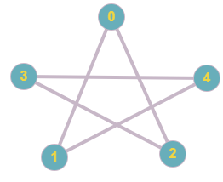
4) |  | 0 1 2 3 4
 | 0 | 0, 1, 1, 0, 0,
 | 1 | 1, 0, 0, 0, 1,
 | 2 | 1, 0, 0, 1, 0,
 | 3 | 0, 0, 1, 0, 1,
 | 4 | 0, 1, 0, 1, 0,

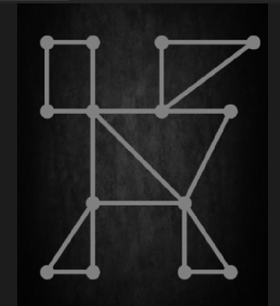
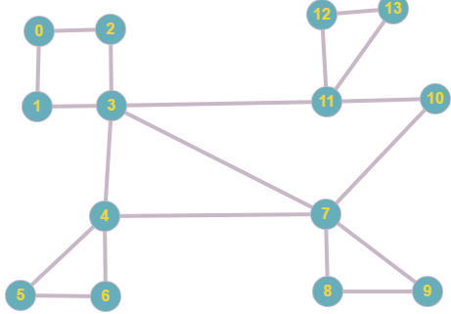
5) |  | 0 1 2 3 4 5 6 7 8 9 10 11 12 13
 | 0 | 0, 1, 1, 0, 0, 0, 0, 0, 0, 0, 0, 0, 0, 0,
 | 1 | 1, 0, 0, 1, 0, 0, 0, 0, 0, 0, 0, 0, 0, 0,
 | 2 | 1, 0, 0, 1, 0, 0, 0, 0, 0, 0, 0, 0, 0, 0,
 | 3 | 0, 1, 1, 0, 1, 0, 0, 1, 0, 0, 0, 1, 0, 0,
 | 4 | 0, 0, 0, 1, 0, 1, 1, 1, 0, 0, 0, 0, 0, 0,
 | 5 | 0, 0, 0, 0, 1, 0, 1, 0, 0, 0, 0, 0, 0, 0,
 | 6 | 0, 0, 0, 0, 1, 1, 0, 0, 0, 0, 0, 0, 0, 0,
 | 7 | 0, 0, 0, 1, 1, 0, 0, 0, 1, 1, 1, 0, 0, 0,
 | 8 | 0, 0, 0, 0, 0, 0, 0, 1, 0, 1, 0, 0, 0, 0,
 | 9 | 0, 0, 0, 0, 0, 0, 0, 1, 1, 0, 0, 0, 0, 0,
 | 10 | 0, 0, 0, 0, 0, 0, 0, 1, 0, 0, 0, 1, 0, 0,
 | 11 | 0, 0, 0, 1, 0, 0, 0, 0, 0, 0, 1, 0, 1, 1,
 | 12 | 0, 0, 0, 0, 0, 0, 0, 0, 0, 0, 0, 1, 0, 1,
 | 13 | 0, 0, 0, 0, 0, 0, 0, 0, 0, 0, 0, 1, 1, 0,
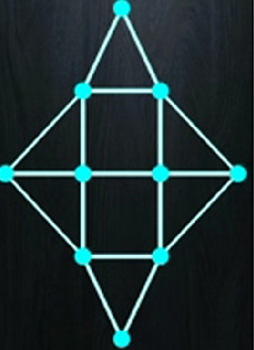
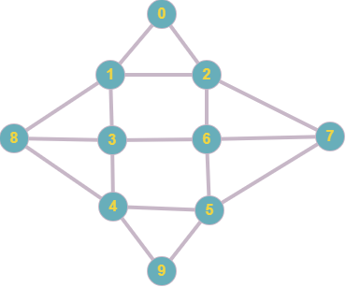
6) |  | 0 1 2 3 4 5 6 7 8 9
 | 0 | 0, 1, 1, 0, 0, 0, 0, 0, 0, 0,
 | 1 | 1, 0, 1, 1, 0, 0, 0, 0, 1, 0,
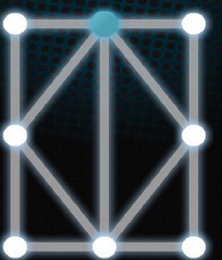
 | 2 | 1, 1, 0, 0, 0, 0, 1, 1, 0, 0,
 | 3 | 0, 1, 0, 0, 1, 0, 1, 0, 1, 0,
 | 4 | 0, 0, 0, 1, 0, 1, 0, 0, 1, 1,
 | 5 | 0, 0, 0, 0, 1, 0, 1, 1, 0, 1,
 | 6 | 0, 0, 1, 1, 0, 1, 0, 1, 0, 0,
 | 7 | 0, 0, 1, 0, 0, 1, 1, 0, 0, 0,
 | 8 | 0, 1, 0, 1, 1, 0, 0, 0, 0, 0,
 | 9 | 0, 0, 0, 0, 1, 1, 0, 0, 0, 0,
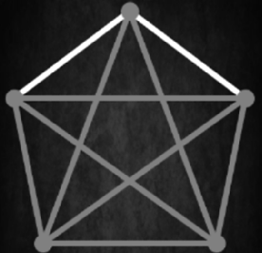
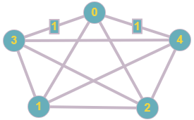
7) |  | 0 1 2 3 4
 | 0 | 0, 1, 1, 1, 1,
 | 1 | 1, 0, 1, 1, 1,
 | 2 | 1, 1, 0, 1, 1,
 | 3 | 1, 1, 1, 0, 1,
 | 4 | 1, 1, 1, 1, 0,

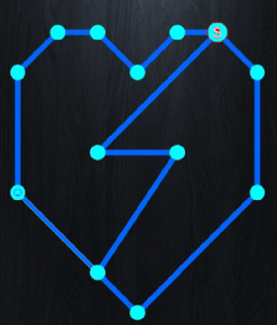
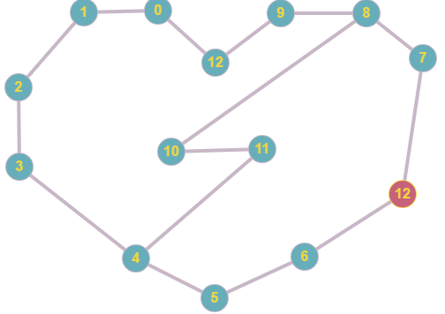
8) |  | 0 1 2 3 4 5 6 7 8 9 10 11 12
 | 0 | 0, 1, 0, 0, 0, 0, 0, 0, 0, 0, 0, 0, 1, 0,
 | 1 | 1, 0, 1, 0, 0, 0, 0, 0, 0, 0, 0, 0, 0, 0,
 | 2 | 0, 1, 0, 1, 0, 0, 0, 0, 0, 0, 0, 0, 0, 0,
 | 3 | 0, 0, 1, 0, 1, 0, 0, 0, 0, 0, 0, 0, 0, 0,
 | 4 | 0, 0, 0, 1, 0, 1, 0, 0, 0, 0, 0, 1, 0, 0,
 | 5 | 0, 0, 0, 0, 1, 0, 1, 0, 0, 0, 0, 0, 0, 0,
 | 6 | 0, 0, 0, 0, 0, 1, 0, 0, 0, 0, 0, 0, 0, 1,
 | 7 | 0, 0, 0, 0, 0, 0, 0, 0, 1, 0, 0, 0, 0, 1,
 | 8 | 0, 0, 0, 0, 0, 0, 0, 1, 0, 1, 1, 0, 0, 0,
 | 9 | 0, 0, 0, 0, 0, 0, 0, 0, 1, 0, 0, 0, 1, 0,
 | 10 | 0, 0, 0, 0, 0, 0, 0, 0, 1, 0, 0, 1, 0, 0,
 | 11 | 0, 0, 0, 0, 1, 0, 0, 0, 0, 0, 1, 0, 0, 0,
 | 12 | 1, 0, 0, 0, 0, 0, 0, 0, 0, 1, 0, 0, 0, 0,
 | 13 | 0, 0, 0, 0, 0, 0, 1, 1, 0, 0, 0, 0, 0, 0,

